프론트-백
[member] |  |  | (프론트로 부터) 받아야 할 값 | (프론트로) 보내야할 값
회원가입 | /auth/signup | POST | { userId: hwi userPw: 1234 userName: hwikyung userEmail: hwikyung1727@gmail.com userAge: 23 userHeight: 175 userWeight: 63 } | 성공: true 변수 이름 : success 실패: false
로그인 | /auth/login | POST | { userId: hwi userPw: 1234 } | 성공: true 변수 이름 : success 실패: false
로그아웃 | /auth/logout | POST
회원정보 수정 | /auth/user/{userId}/edit | POST
회원탈퇴 | /auth/user/delete | DELETE

[mypage]
플레이리스트 목록 | /api/mypage/playlist |  | { userID: kwchany } | { playlists: { playlist1: { title: '내 플레이리스트', nMusic: 6, playlist_id : '202204281705', } playlist2: { title: '내 플레이리스트2', nMusic: 6, playlist_id : '202204301706', } ….. } } | nMusic은 플레이리스트의 음악 개수를 의미함 | playlist_id는 각 플레이리스트를 고유하게 식별하는 값이다.
플레이리스트 삭제 | /api/mypage/playlist/{playListId}/cancel | DELETE
모든 유저 리스트 | /api/mypage/members/{userId} | GET

[mainpage]
메인페이지 | / | GET

[music]
플레이리스트 추가(음악 없이) | /api/music/playlist/add | POST | { name : playlist1, userId: cos1 } | 성공 : true 실패 : false
플레이리스트에 음악 추가 | /api/playList/music/add | POST | { playListId: 17, musicId: 6 } | 성공 : true 실패 : false
음악 추가(음악다운, 홈에서 url입력) | /api/music/add | POST | { music_url: https://soundcloud.com/ferret-lie/only-your-stars-trickstar-ver, userId: cos1 }
음악 리스트(해당유저) | /api/music/lsit/{userId} | GET | [ { "id": 60, "userId": "cos1", "musicName": null, "musicStart": null, "musicEnd": null, "musicRepeat": null, "musicImg_url": "http://hwi/abc.png", "music_url": "https://soundcloud.com/ferret-lie/only-your-stars-trickstar-ver2", "length": "03:48", "title": "title", "target_bpm": null, "s3Title": "hello", "createDate": null } ] | 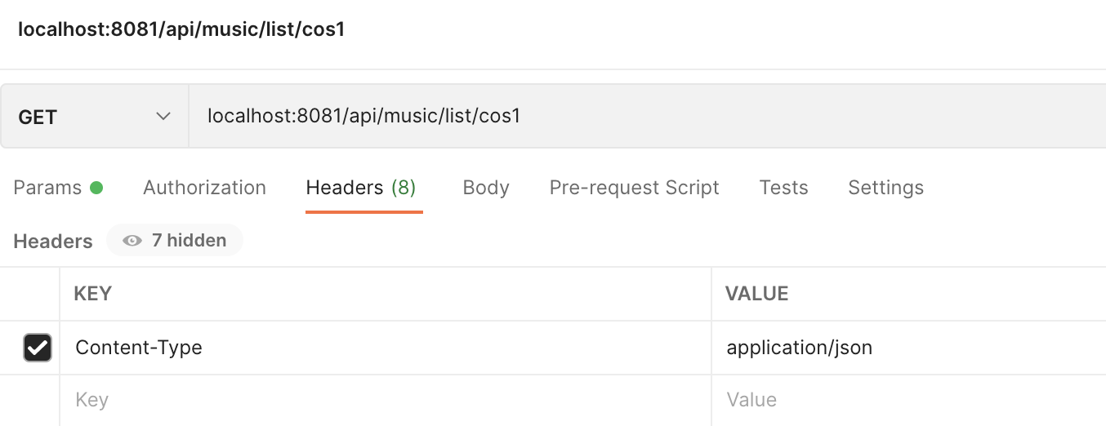
음악리스트(해당유저, 해당 플레이리스트) | /api/music/lsit/{userId}/{name} |  | [ { "id": 59, "userId": "cos1", "musicName": null, "musicStart": null, "musicEnd": null, "musicRepeat": null, "musicImg_url": "http://hwi/abc.png", "music_url": "https://soundcloud.com/ferret-lie/only-your-stars-trickstar-ver2", "length": "03:48", "title": "title", "target_bpm": null, "s3Title": null, "createDate": null },] | 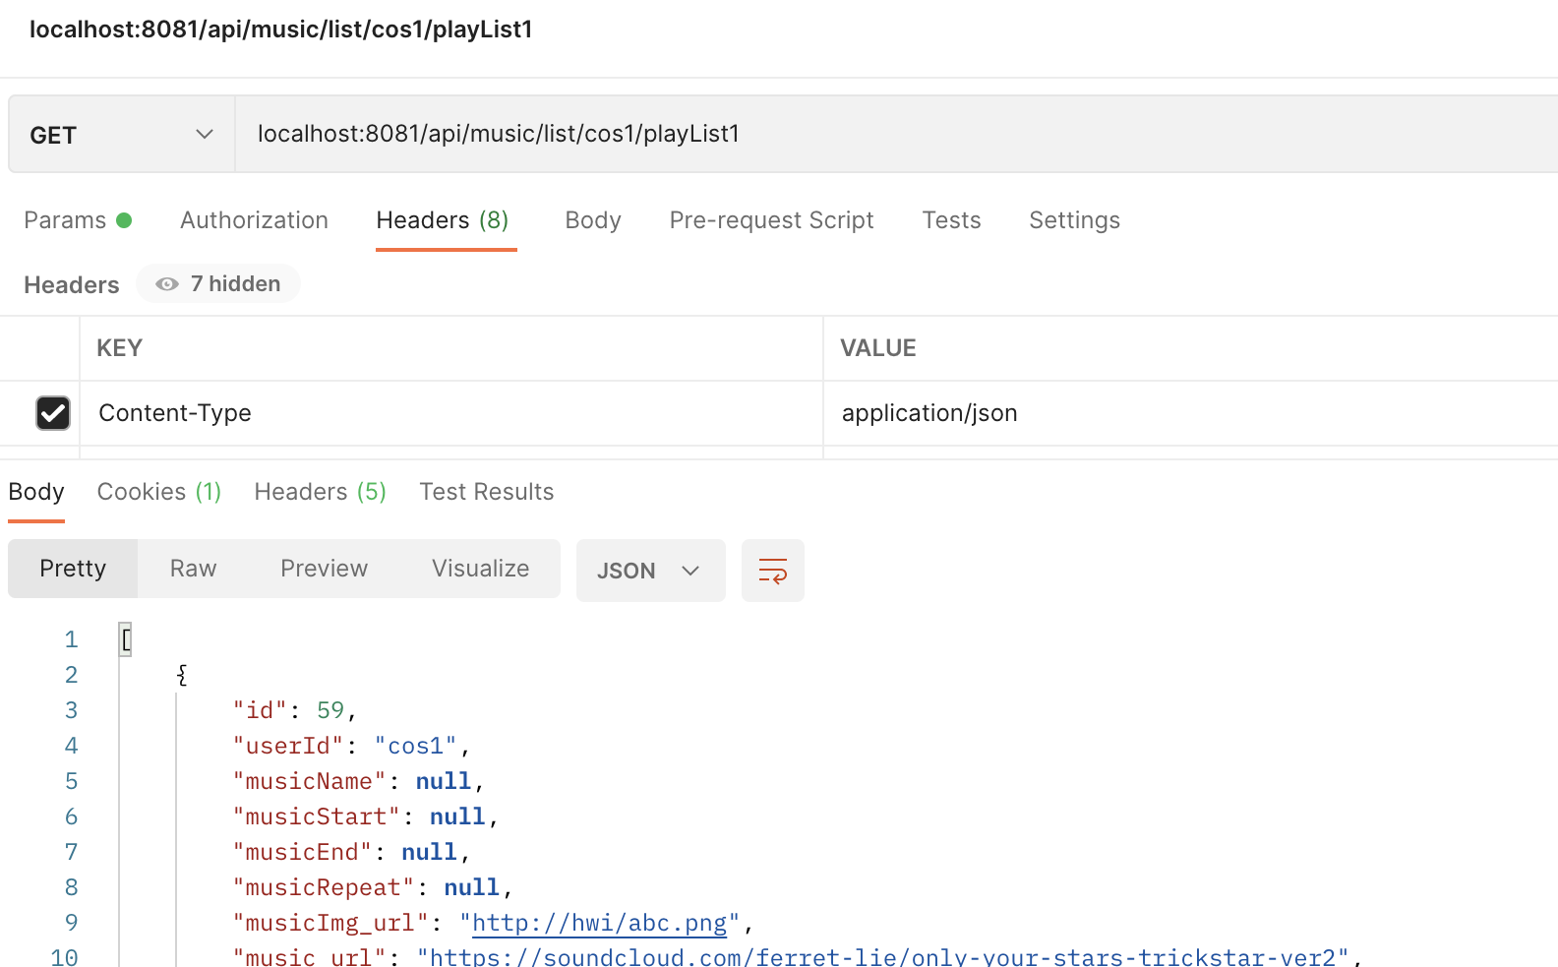
음악 전체 리스트 | /api/music/list | GET
음악 설정 수정 | /api/music/{musicId}/edit | POST | { musicStart: 00:30, musicEnd: 01:30, musicRepeat: 3 }
s3 url 음악title | /api/music/s3/{musicId} | GET |  | home.wav 또는 home.mp3

[플레이리스트]
플레이리스트(특정유저의) 출력 | /api/mypage/playlist/{id} | GET | [ { "member": { "id": 4, "userId": "cos4", "userPw": "1234", "userName": "cos", "userEmail": "cos@gmail.com", "userAge": "25", "userHeight": "160", "userWeight": "46", "stride": "10", "target_pace": "130", "workout_level": "중강", "createDate": "2022-05-20T16:19:50.88056" }, "name": "myplay1", "playListDate": "2022-05-31T16:38:15.415394" } ]

설정 추가 | /api/music/config | POST
설정 저장 | /api/music/config/save | POST
설정 수정 | /api/music/config/modify | PUT
경고YES | /api/warn/yes | POST
경고NO | /api/warn/no | POST

